Грузовая

 |  |  |  |  |  |  |  |  | Компания "Техношина"

 |  |  |  |  | Адрес: 03680, Киев, ул. Краснознаменная, 34 |  |  |  |  |  | Юрий | (096) 945-55-70, (093) 397-05-17

 |  |  |  |  |  |  |  |  |  |  | тел./факс | (044) 361-62-40, 224-70-07
 |  |  |  |  |  |  | Прайс на 16.12.2015г. |  |  |  |  | - акция |  | - приход
КОД | Ширина | Высота | Диаметр | Ось | Бренд | Модель, тип протектора | Тип | Индекс | PR | Вес, кг | Страна пр-ва | Кол-во Киев | Цена опт. грн с НДС | Цена розница грн с НДС
 | 245 | 45 | R20 | Зима | Yokohama | Ice Guard Stud IG35 | TL | 99T |  |  |  | 4 | Договорная
1001300 | 8.25 |  | R20 | универсал | Amberstone | 300 | кам.+ободн | 139/137L | 16 | 44.0 | Китай | 5 | 4330 | 4635
9R20901 | 9 |  | R20 | универсал | GM Rover | GM901 | кам.+ободн | 144/142K | 16 | 55.0 | Китай | >40 | 4650 | 4975
10R20928 | 10 |  | R20 | тяга | GM Rover | GM928 | кам.+ободн | 149/146K | 18 | 63.4 | Китай
10R20901 | 10 |  | R20 | универсал | GM Rover | GM901 | кам.+ободн | 149/146L | 18 |  | Китай | >40 | 5210 | 5575
1006388 | 11 |  | R20 | тяга | Amberstone | 388 | кам.+ободн | 152/149J | 18 | 78.7 | Китай | 31 | 5525 | 5910
3010899 | 11 |  | R20 | тяга | Rockstone | ST899 | кам.+ободн | 152/149M | 18 | 70.0 | Китай | 16 | 5300 | 5675
3005928 | 11 |  | R20 | тяга | Rockstone | ST928 | кам.+ободн | 152/149L | 18 | 70.0 | Китай | 34 | 5615 | 6000
11R20901 | 11 |  | R20 | универсал | GM Rover | GM901 | кам.+ободн | 152/149L | 18 | 65.2 | Китай
12R20869 | 12 |  | R20 | карьер | GM Rover | GM869 | кам.+ободн | 154/151L | 20 | 75.6 | Китай | 20 | 6450 | 6900
3006928 | 12 |  | R20 | тяга | Rockstone | ST928 | кам.+ободн | 156/153K | 20 | 75.6 | Китай
12R20901 | 12 |  | R20 | универсал | GM Rover | GM901 | кам.+ободн | 154/151L | 20 | 73.8 | Китай | >40 | 6480 | 6940
12R24959 | 12 |  | R24 | тяга | GM Rover | GM959 | кам.+ободн | 160/157K | 20 |  | Китай | >40 | 6540 | 7000
12R24859 | 12 |  | R24 | тяга | GM Rover | GM859 | кам.+ободн | 160/157K | 20 |  | Китай | 20 | 6480 | 6940
111542 | 12 |  | R22,5 | тяга | Kormoran | D | TL | 152/148L |  |  | Румыния | 12 | 9705 | 10190
3003907 | 12 |  | R22,5 | тяга | Rockstone | ST907 | TL | 152/148M | 16 | 59.6 | Китай | 4 | 5540 | 5930
699371 | 12 |  | R22,5 | универсал | Kormoran | U | TL | 152/148L |  |  | Румыния
403622 | 13 |  | R22,5 | руль | Kormoran | F On/Off | TL | 154/150K |  |  | Румыния
13R22.5901 | 13 |  | R22,5 | руль | GM Rover | GM901 | TL | 154/151K | 18 |  | Китай | 18 | 6415 | 6865
163111 | 13 |  | R22,5 | тяга | Kormoran | D On/Off | TL | 154/150K |  |  | Румыния | 2 | 10410 | 10930
3008957 | 13 |  | R22,5 | тяга | GM Rover | GM957 | TL | 156/150M | 18 | 69.0 | Китай | >40 | 6075 | 6500
139124 | 215 | 75 | R17,5 | прицеп | Michelin | XTE 2+ | TL | 135/133J |  |  | Германия
111520 | 215 | 75 | R17,5 | прицеп | Kormoran | T | TL | 135/133J |  |  | Венгрия | 4 | 4495 | 4720
388311 | 215 | 75 | R17,5 | руль | Michelin | XZE 2 | TL | 126/124M |  |  | Германия
10033666 | 215 | 75 | R17,5 | руль | Amberstone | 366 | TL | 135/133J | 16 | 29.5 | Китай | >40 | 2710 | 2900
215R17.5512 | 215 | 75 | R17,5 | руль | GM Rover | GM512 | TL | 135/133J | 18 | 29.5 | Китай | 20 | 2575 | 2755
346637 | 215 | 75 | R17,5 | тяга | Michelin | X MULTI D | TL | 126/124M |  |  | Германия
296588 | 215 | 75 | R17,5 | тяга | Kormoran | D | TL | 126/124M |  |  | Венгрия
1012785 | 215 | 75 | R17,5 | тяга | Amberstone | 785 | TL | 126/124M | 14 | 27.2 | Китай | >40 | 2875 | 3075
215R17.5578 | 215 | 75 | R17,5 | тяга | GM Rover | GM578 | TL | 135/133J | 18 | 27.2 | Китай | >40 | 2615 | 2800
151650 | 235 | 75 | R17,5 | прицеп | Michelin | XTE 2+ | TL | 143/141J |  |  | Германия | 2 | 7070 | 7425
406311 | 235 | 75 | R17,5 | прицеп | Kormoran | Roads T | TL | 143/141J |  |  | Венгрия
238292 | 235 | 75 | R17,5 | руль | Michelin | XZE 2 | TL | 132/130M |  |  | Германия
430785 | 235 | 75 | R17,5 | руль | Kormoran | Roads 2F | TL | 132/130M |  |  | Венгрия
1003366 | 235 | 75 | R17,5 | руль | Amberstone | 366 | TL | 143/141J | 18 | 33.4 | Китай | 12 | 3310 | 3540
235R17.5 | 235 | 75 | R17,5 | руль | GM Rover | GM512 | TL | 143/141J | 18 | 33.4 | Китай | >40 | 3215 | 3440
139009 | 235 | 75 | R17,5 | тяга | Michelin | XDE 2 | TL | 132/130M |  |  | Германия
659883 | 235 | 75 | R17,5 | тяга | Kormoran | Roads D | TL | 132/130M |  |  | Венгрия
40017525 | 235 | 75 | R17,5 | тяга | Annaite. | 785 | TL | 132/130M | 16 | 35.0 | Китай | 16 | 3720 | 3980
235R17.5578 | 235 | 75 | R17,5 | тяга | GM Rover | GM578 | TL | 143/141J | 18 | 35.0 | Китай | >40 | 3360 | 3600
470513 | 245 | 70 | R17,5 | прицеп | Michelin | XTE 2+ | TL | 143/141J |  |  | Германия | 2 | 7770 | 8160
1004366 | 245 | 70 | R19,5 | руль | Amberstone | 366 | TL | 143/141J | 18 | 38.0 | Китай | 27 | 3590 | 3840
1013785 | 245 | 70 | R19,5 | тяга | Amberstone | 785 | TL | 136/134M | 16 | 35.6 | Китай | >40 | 3610 | 3860
1014785 | 265 | 70 | R19,5 | тяга | Amberstone | 785 | TL | 140/138M | 16 | 39.0 | Китай | >40 | 3900 | 4175
275R22.5512 | 275 | 70 | R22,5 | руль | GM Rover | GM512 | TL | 148/145M | 18 | 40.0 | Китай | 26 | 4975 | 5320
839906 | 285 | 70 | R19,5 | тяга | Michelin | XDE 2+ | TL | 144/142M |  |  | Германия | 2 | 9790 | 10280
1015785 | 285 | 70 | R19,5 | тяга | Amberstone | 785 | TL | 146/144M | 16 | 42.7 | Китай | 29 | 4610 | 4930
686727 | 295 | 80 | R22,5 | руль | Michelin | X Coach HL Z | TL | 154/150L |  |  | Германия
110973 | 295 | 80 | R22,5 | руль | Michelin | XZA 2 Energy | TL | 152/148M |  |  | Германия
768950 | 295 | 80 | R22,5 | руль | Michelin | X Multiway 3D XZE | TL | 152/148L |  |  | Англия | 2 | 13413 | 14277
730547 | 295 | 80 | R22,5 | руль | Michelin | X Multi HD Z | TL | 152/148L |  |  | Испания
317410 | 295 | 80 | R22,5 | руль | Kormoran | Roads F | TL | 152/148M |  |  | Венгрия
1011766 | 295 | 80 | R22,5 | руль | Amberstone | 766 | TL | 152/148M | 16 | 58.0 | Китай | >40 | 5200 | 5565
295R22.5562 | 295 | 80 | R22,5 | руль | GM Rover | GM562 | TL | 152/149M | 18 | 58.0 | Китай | >40 | 5230 | 5600
528007 | 295 | 80 | R22,5 | тяга | Michelin | X Coach XD | TL | 152/148M |  |  | Англия
306545 | 295 | 80 | R22,5 | тяга | Michelin | X All Roads XD | TL | 152/148L |  |  | Англия
32054 | 295 | 80 | R22,5 | тяга | Michelin | X Multiway 3D XDE | TL | 152/148L |  |  | Англия | 12 | 13826 | 14718
477331 | 295 | 80 | R22,5 | тяга | Kormoran | Roads D | TL | 152/148M |  |  | Венгрия
1009755 | 295 | 80 | R22,5 | тяга | Amberstone | 755 | TL | 152/148M | 16 | 63.0 | Китай | 16 | 6200 | 6640
295R22.5969 | 295 | 80 | R22,5 | тяга | GM Rover | GM969 | TL | 152/148M | 18 | 63.0 | Китай | 1 | 5450 | 5830
017976 | 315 | 70 | R22,5 | руль | Michelin | X Multiway 3D XZE | TL | 154/150L |  |  | Испания | 6 | 14507 | 15447
811943 | 315 | 70 | R22,5 | руль | Kormoran | F | TL | 154/150L |  |  | Венгрия
315R22.5366 | 315 | 70 | R22,5 | руль | Annaite. | 366 | TL | 154/151M | 18 |  | Китай | 18 | 5300 | 5665
654313 | 315 | 70 | R22,5 | тяга | Michelin | X Multiway 3D XDE | TL | 154/150L |  |  | Польша | 18 | 14916 | 15885
173178 | 315 | 70 | R22,5 | тяга | Kormoran | D | TL | 154/150L |  |  | Венгрия
31570969 | 315 | 70 | R22,5 | тяга | GM Rover | GM969 | TL | 154/150 | 18 |  | Китай | 3 | 5460 | 5840
774383 | 315 | 80 | R22,5 | руль | Michelin | X Works XZY | TL | 156/150K |  |  | Польша
942658 | 315 | 80 | R22,5 | руль | Michelin | X Multiway 3D XZE | TL | 156/150L |  |  | Германия
598863 | 315 | 80 | R22,5 | руль | Michelin | X All Roads XZ | TL | 156/150L |  |  | Франция
488172 | 315 | 80 | R22,5 | руль | Kormoran | F On/Off | TL | 156/150K |  |  | Румыния
736673 | 315 | 80 | R22,5 | руль | Kormoran | Roads F | TL | 156/150L |  |  | Венгрия
315R22.5712 | 315 | 80 | R22,5 | руль | GM Rover | GM712 | TL | 156/150M | 20 | 63.0 | Китай | >40 | 5460 | 5840
829658 | 315 | 80 | R22,5 | тяга | Michelin | X Works XDY | TL | 156/150K |  |  | Польша
435746 | 315 | 80 | R22,5 | тяга | Michelin | X All Roads XD | TL | 156/150L |  |  | Франция
196211 | 315 | 80 | R22,5 | тяга | Michelin | X Multiway 3D XDE | TL | 156/150L |  |  | Польша | 4 | 14100 | 15100
482616 | 315 | 80 | R22,5 | тяга | Kormoran | D On/Off | TL | 154/150M |  |  | Венгрия
093866 | 315 | 80 | R22,5 | тяга | Kormoran | Roads D | TL | 156/150L |  |  | Румыния
2000957 | 315 | 80 | R22,5 | тяга | GM Rover | GM957 | TL | 156/150M | 20 | 64.3 | Китай | >40 | 5715 | 6115
315R22.5700 | 315 | 80 | R22,5 | тяга-карьер | Annaite. | 700 | TL | 157/154K | 20 | 63.3 | Китай
1010755 | 315 | 80 | R22,5 | тяга | Amberstone | 755 | TL | 157/154M | 20 | 67.5 | Китай | >40 | 5630 | 6020
1016785 | 315 | 80 | R22,5 | тяга | Amberstone | 785 | TL | 157/154M | 20 | 65.0 | Китай | 6 | 5835 | 6240
31580969 | 315 | 80 | R22,5 | тяга | GM Rover | GM969 | TL | 157/154M | 20 | 65.0 | Китай | >40 | 5635 | 6030
31580578 | 315 | 80 | R22,5 | тяга | GM Rover | GM578 | TL | 156/150M | 20 | 65.0 | Китай | >40 | 5580 | 5975
315R22.5300 | 315 | 80 | R22,5 | универсал | GM Rover | GM901 | TL | 157/154M | 20 | 63.0 | Китай | >40 | 5270 | 5640
594316 | 385 | 65 | R22,5 | прицеп | Michelin | X Multi T | TL | 160J |  |  | Испания | 18 | 13615 | 14570
111526 | 385 | 65 | R22,5 | прицеп | Kormoran | T | TL | 160J |  |  | Румыния
10007397 | 385 | 65 | R22,5 | прицеп | Amberstone | 397 | TL | 160K | 20 | 74 | Китай
10007396 | 385 | 65 | R22,5 | прицеп | Amberstone | 396 | TL | 160K | 20 | 74.0 | Китай | >40 | 6180 | 6610
385R22,5 | 385 | 65 | R22,5 | прицеп | GM Rover | GM932 | TL | 160K | 20 | 74.0 | Китай | >40 | 6075 | 6500
811008 | 385 | 65 | R22,5 | руль | Michelin | X Multiway HD XZE | TL | 164K |  |  | Испания

300 |  | 388 |  |  | 399 |  | 396/GM932 |  |  | 397 |  |  | 366 |  | 766
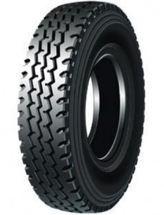 |  | 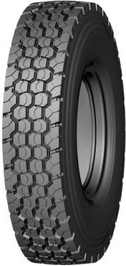 |  |  | 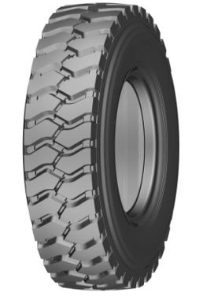 |  | 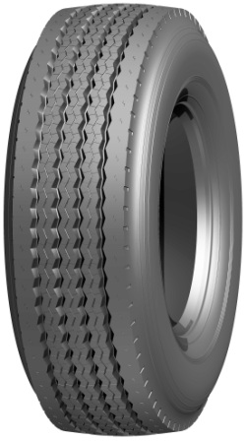 |  |  | 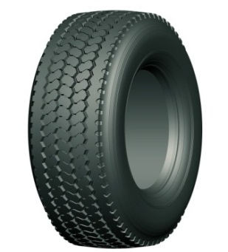 |  |  | 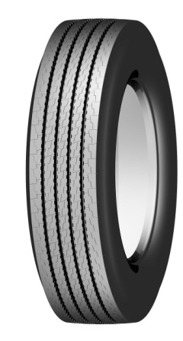 |  | 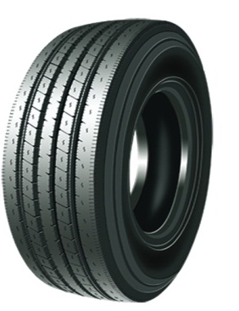

755 |  | 785 |  |  | 700 |  | GM 901 |  |  | GM 928 |  |  | GM 869 |  | GM 907
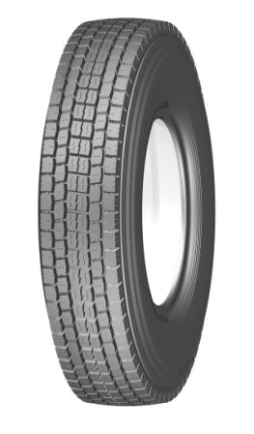 |  | 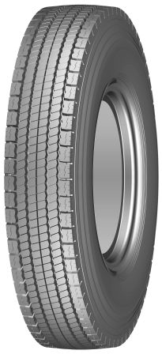 |  |  | 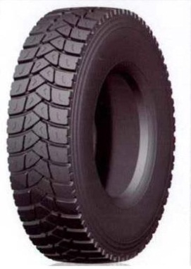 |  | 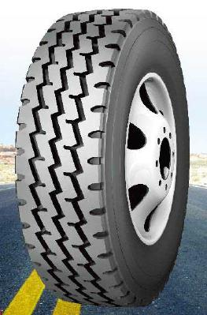 |  |  | 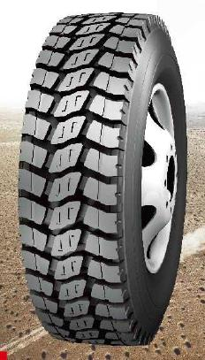 |  |  | 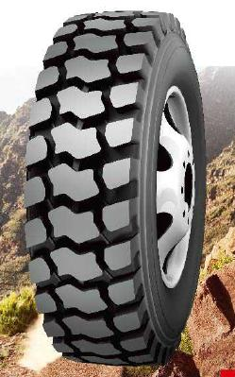 |  | 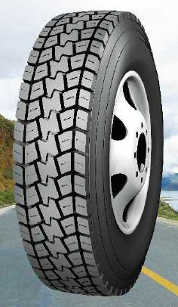

GM 957 |  | GM 969 |  |  | GM 578 |  | GM 512 |  |  | GM 712 |  |  | GM 562 |  | GM 959
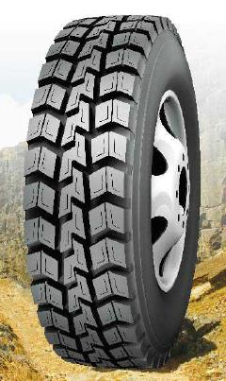 |  | 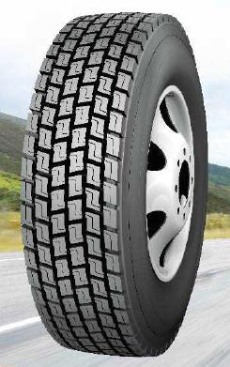 |  |  | 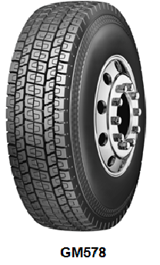 |  | 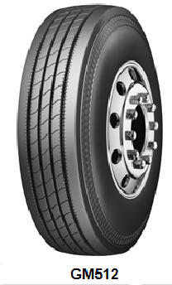 |  |  | 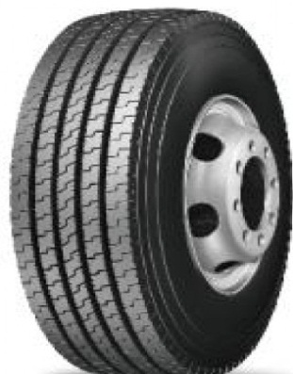 |  |  | 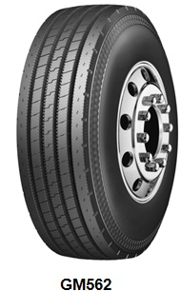 |  | 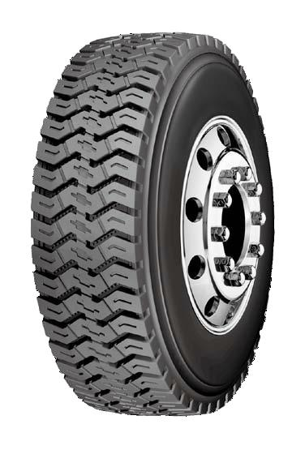

GM 859

Индустриальная
 |  |  |  |  |  |  | Компания "Техношина"

 |  |  | Адрес: 03680, Киев, ул. Краснознаменная, 34 |  |  |  |  |  |  | Юрий | (096) 945-55-70, (093) 397-05-17

 |  |  |  |  |  |  |  |  |  | тел./факс | (044) 361-62-40, 224-70-07
 |  |  |  |  |  | Прайс на 16.12.2015г.
Размер | Бренд | Модель | TRA код | Индекс нагрузки | Индекс скорости | Рейтинг прочности, PR | Тип | Высота, мм | Вес, кг | Применение | Кол-во Киев | Кол-Во Клайпеда | Цена опт. грн с НДС | Цена розница грн с НДС
 |  |  |  |  |  | Вилочные погрузчики
7.00-12 | HENGTAR | H818 |  | 132 |  | 12 | TT |  | 19 | вилочные погрузчики | 24 |  | 2100 | 2250
 |  |  |  |  |  | Индустриальные шины
14.00R24 (385/95R24) | HILO | BGZN | E-2 | 170 | E | ★★ | TT | 23 | 155 | автокран большой г/п |  | 16 | 20360 | 21780
14.00R25 | HILO | LOFN | E3 |  | B | ★★★ | TT/TL | 28 | 158 | автогрейдер, самох. кран |  | 24 | 25510 | 27300
14.00R25 (385/95R25) | HILO | B05N | E-2 | 170 | E | ★★★ | TL | 23 | 155 | автокран большой г/п | 6 |  | 25540 | 27330
16.00R24 | HILO | BLGN | L-2/G-2 | 163 | A2/A8 | ★★ | TL | 27 | 204 | автогрейдер | 4 |  | 25500 | 27285
16.00R25 (445/95R25) | HILO | B05N | E-2 | 174 | E | ★★★ | TL | 28 | 194 | автокран большой г/п | 3 |  | 31100 | 33290
17,5-25 | ANNAITE | G-01 | L3/E3 | 177/158 | A2/B | 16 | TT/TL | 26 | 130 | фронтальный погрузчик | 4 |  | 15280 | 16350
17.5R25 | HILO | B01N | E3/L3 | 182/167 | A2/B | ★★ | TL | 28 | 160 | фронтальный погрузчик | 4 |  | 20750 | 22200
17.5R25 | HILO | BWYN | E2/L2 | 182/167 | A2/B | ★★ | TL | 28 | 159 | фронтальный погрузчик, автокран |  | 4 | 24340 | 26040
17.5R25 (445/80R25) | HILO | B05N | E-2 | 179 | E | ★★★ | TL | 28 | 182 | автокран большой г/п | 4 |  | 26300 | 28140
18.00R25 | HILO | B03S | E4 | 185 | В | ★★ | TL | 47 | 390 | жестк-сочл. самосвал | 2 |  | 54010 | 57800
18.00R25 | HILO | SMS+ | L5 | 204 | A2 | ★★ | TL | 80 | 505 | фронтальный погрузчик | 4 |  | 62800 | 67225
18.00R33 | HILO | B04S | E4 | 191 | B | ★★ | TL | 54 | 471 | жестк-сочл. самосвал | 2 |  | 74840 | 80000
20.5R25 | HILO | B01N | E3/L3 | 193/177 | A2/B | ★★ | TL | 31 | 243 | фронтальный погрузчик | 4 |  | 37000 | 39580
20.5R25 | HILO | SMS+ | L5 | 193 | A2 | ★★ | TL | 72 | 430 | фронтальный погрузчик |  | 6 | 62550 | 66930
21.00R35 | HILO | BDRS | E4 | 201 | B | ★★ | TL | 54 | 679 | жестк-сочл. самосвал | 4 |  | 95025 | 101675
21.00R35 | HILO | B04S | E4 | 201 | B | ★★ | TL | 61 | 679 | жестк-сочл. самосвал |  | 4 | 107295 | 114800
23.5R25 | HILO | BDTS | E4 | 185 | B | ★★ | TL | 48 | 346 | шарнирно-сочл. само свал, фронт. погрузчик |  | 4 | 54325 | 58130
23.5R25 | HILO | MWS+ | L5 | 201 | A2 | ★★ | TL | 87 | 532 | фронтальный погрузчик | 4 |  | 72415 | 77485
23.5R25 | HILO | LCHS+ | L5 | 201 | A2 | ★★ | TL | 78 | 510 | фронтальный погрузчик | 4 |  | 70015 | 74915
24.00R35 | HILO | B04S | E4 | 209 | B | ★★ | TL | 68 | 814 | жестк-сочл. самосвал | 4 |  | 118855 | 127175
24.00R35 | HILO | BDRS | E4 | 209 | B | ★★ | TL | 58 | 808 | жестк-сочл. самосвал | 4 |  | 109030 | 116660
26.5R25 | HILO | B01N | E3/L3 | 209/193 | A2/B | ★★ | TL | 37 | 439 | фронтальный погрузчик | 6 |  | 91207 | 97600
26.5R25 | HILO | BDTS | E4 | 193 | B | ★★ | TL | 52 | 485 | шарнирно-сочл. само свал, фронт. погрузчик | 4 |  | 88480 | 94675
26.5R25 | HILO | BWYN | E2/L2 | 209/193 | A2/B | ★★ | TL | 37 | 448 | фронтальный погрузчик |  | 8 | 70410 | 75340
26.5R25 | HILO | BXDN | E3/L3 | 209/193 | A2/B | ★★ | TL | 45 | 481 | фронтальный погрузчик |  | 8 | 88480 | 94675
26.5R25 | HILO | LCHS | E4/L4 | 209/193 | A2/B | ★★ | TL | 57 | 582 | фронтальный погрузчик |  | 1 | 89200 | 95440
26.5R25 | HILO | LCHS+ | L5 | 209 | A2 | ★★ | TL | 87 | 684 | фронтальный погрузчик |  |  | 113300 | 121240
29.5R25 | HILO | BDTS | E4 | 200 | B | ★★ | TL | 57 | 607 | шарнирно-сочл. само свал, фронт. погрузчик | 2 |  | 95600 | 102300
29.5R25 | HILO | MWS | L4 | 216 | A2 | ★★ | TL | 66 | 804 | фронтальный погрузчик |  | 6 | 111270 | 119060
29.5R25 | HILO | MWS+ | L5 | 216 | A2 | ★★ | TL | 104 | 878 | фронтальный погрузчик |  | 12 | 137510 | 147135
29.5R25 | HILO | SMS+ | L5 | 216 | A2 | ★★ | TL | 100 | 980 | фронтальный погрузчик |  | 4 | 145265 | 155430
29.5R25 | HILO | LCHS+ | L5 | 216 | A2 | ★★ | TL | 95 | 844 | фронтальный погрузчик |  | 8 | 138100 | 147770
29.5R29 | HILO | BDTS | E4 | 202 | B | ★★ | TL | 57 | 687 | шарнирно-сочл. само свал, фронт. погрузчик |  | 8 | 113630 | 121580

B01N |  | B03S |  |  |  | B04S |  |  |  | B05N |  | BDRS |  |  | BDTS
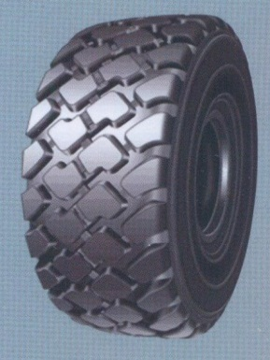 |  | 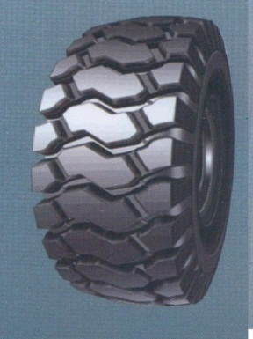 |  |  |  | 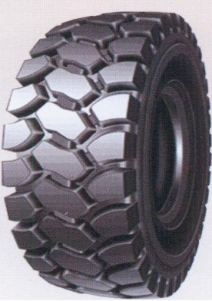 |  |  |  | 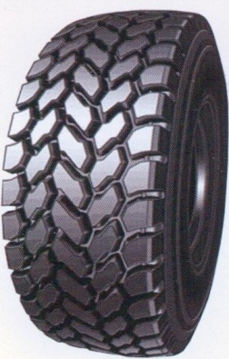 |  | 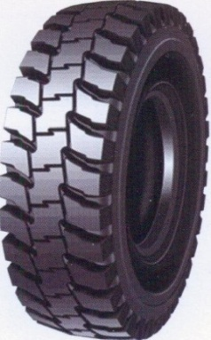 |  |  | 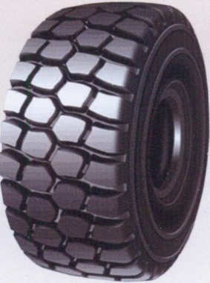

BGZN |  | BLGN |  |  |  | BWYN |  |  |  | BXDN |  | G-01 |  |  | LCHS+/LCHS
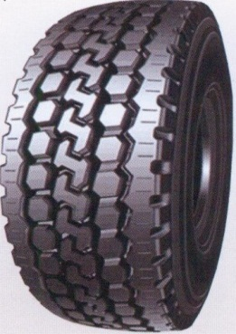 |  | 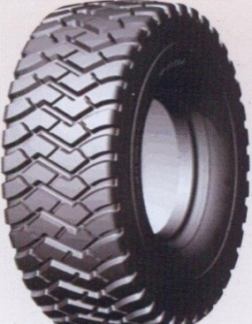 |  |  |  | 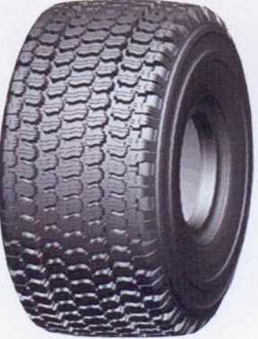 |  |  |  | 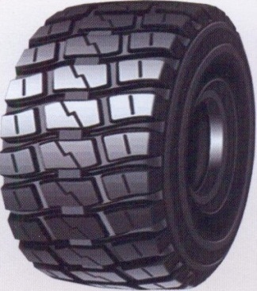 |  | 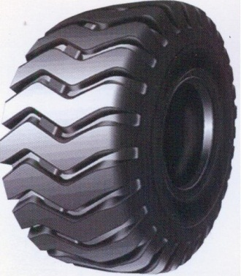 |  |  | 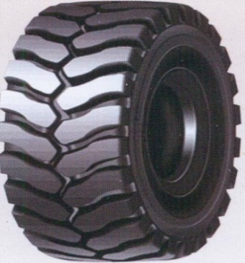

LOFN |  | MWS+/MWS |  |  |  | SMS+
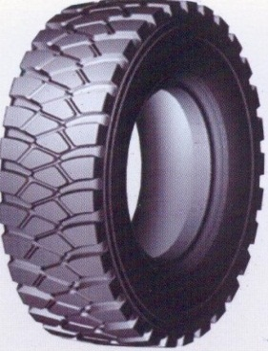 |  | 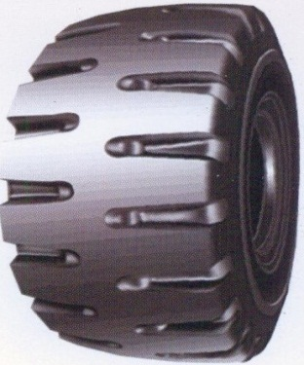 |  |  |  | 